Sheet1
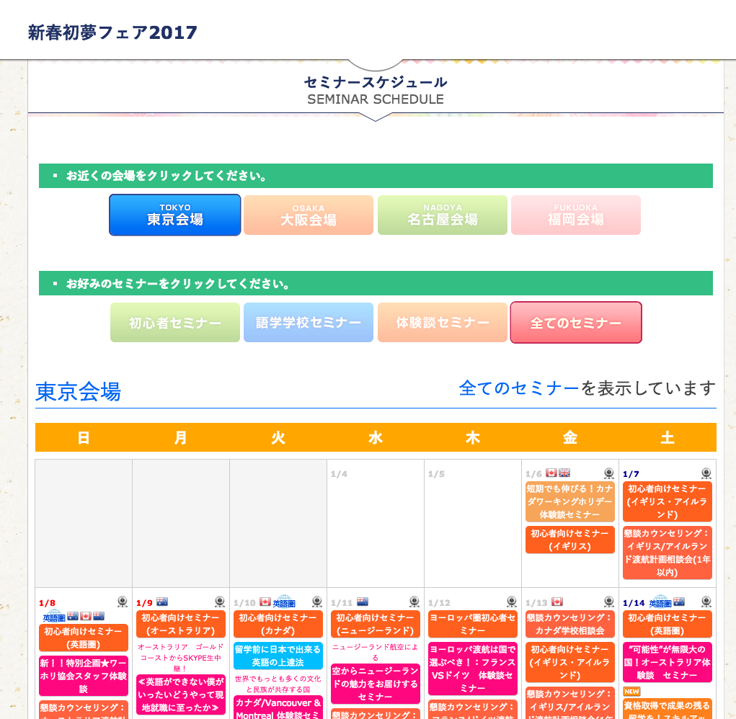

削除

削除

「セミナータイトル」で検索したセミナーを表示

